家具
信息学院办公家具购买清单及规格要求
序号 | 图片 | 规格要求 |  | 备注
1 |  | 品名： | 会议排椅
 |  | 规格： | 常规
 |  | 说明： | 面料：布面柔软而富有韧性，手感舒适，透气性强； 海绵：采用优质高弹力P.U发泡海绵； 底盘：采用厚实铁弯曲焊接成型喷防锈漆而成；
2 |  | 品名： | 圆桌
 |  | 规格： | 800W*800D*750H
 |  | 说明： | 采用优质三聚板,具有防火、防潮、耐磨、硬度高、易去污,可长期保持表面整洁等优点。优质五金件+钢制脚架。
3 |  | 品名： | 洽谈椅
 |  | 规格： | 常规
 |  | 说明： | 面料：优质网布，柔软而富有韧性，透气性强； 椅架：采用厚实钢管弯曲焊接成型喷防锈漆而成；
4 | 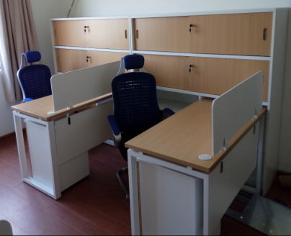 | 品名： | 办公桌
 |  | 规格： | 1300W*600D*750H
 |  | 说明： | 采用优质三聚板,具有防火、防潮、耐磨、硬度高、易去污,可长期保持表面整洁等优点。优质五金件+钢制脚架。
5 |  | 品名： | 侧柜 高柜
 |  | 规格： | 1500W*400D*1500H
 |  | 说明： | 采用优质三聚板,具有防火、防潮、耐磨、硬度高、易去污,可长期保持表面整洁等优点。
6 | 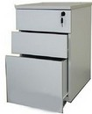 | 品名： | 活动柜
 |  | 规格： | 常规
 |  | 说明： | 采用优质三聚板,具有防火、防潮、耐磨、硬度高、易去污,可长期保持表面整洁等优点。优质五金件。
7 | 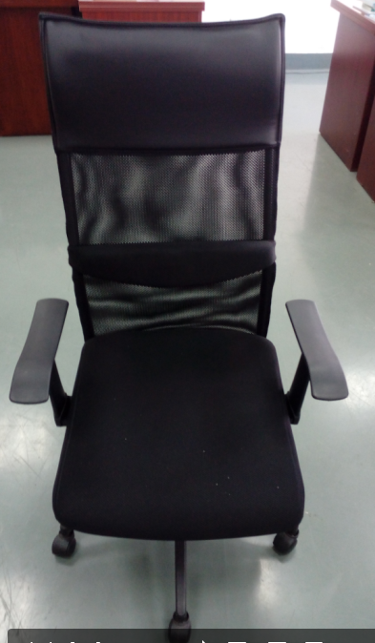 | 品名： | 办公椅
 |  | 规格： | 常规
 |  | 说明： | 面料：优质网布，柔软而富有韧性，透气性强； 底盘：采用厚实生铁弯曲焊接成型喷防锈漆而成； 椅脚：优质尼龙五星脚.
8 |  | 品名： | 办公屏风
 |  | 规格： | 45款1700W*1500H
 |  | 说明： | 采用优质三聚板和条磨玻璃，45款铝合金框架,配有铝合金走线槽
9 | 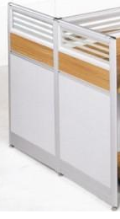 | 品名： | 办公屏风
 |  | 规格： | 45款600W*1500H
 |  | 说明： | 采用优质三聚板和条磨玻璃，45款铝合金框架,配有铝合金走线槽

